기본분석
1. 기본 분석

제품명 | 퀵셀패드pro | 카테고리 분류 | 디지털/가전>PC액세서리>마우스패드

사람들이 얼만큼 이 제품군을 검색하는지 규모 파악을 위한 단계!
검색량이 너무 미미할 경우 네이버 외 채널 (SNS 등) 광고에서 고객을 끌어오는 것이 중요해짐
연관 키워드를 확인해보면 이 제품을 찾는 사람들이 또 어떤 키워드를 많이 검색해보는지 파악 가능
-> 여기서 용량, 서브키워드, 타겟 등을 추가적으로 추출할 수 있음
ex. '흙염소 진액' -> 어? 흑염소인데 흙염소로 검색하는 사람이 은근 많네? 블로그 마케팅할 때 '흙염소 진액' 키워드도 추가로 활용해보면 좋겠다
'흑염소 진액 10포' -> 어? 10포를 찾는 사람도 은근 많네? 맛이 궁금해서 소용량으로 먼저 사보려고 하는구나. 이런 사람을 위해 미니 구성도 추가 판매해보면 좋겠다 .
'흑염소 임산부' -> 임산부들이 or 임산부 선물로 많이 찾나보다. 상세페이지에 언급을 하거나 마케팅할 때 활용하면 좋겠다.
키워드 분석 (사이트: 판다랭크에서 제품 대 키워드 검색-블랙키위에 검색 하셔도 됩니다!)
월 검색량 | 마우스패드 : 33,100 엑셀마우스패드 : 120
연관키워드 | 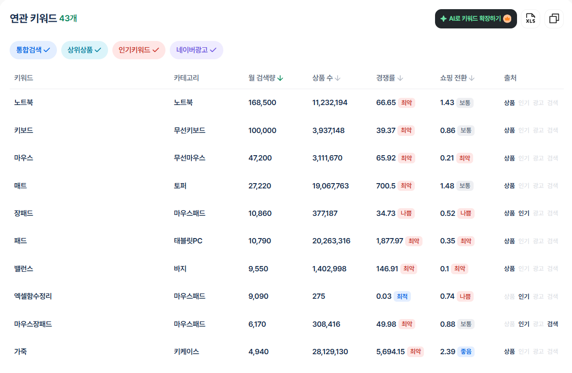 마우스패드 |  | 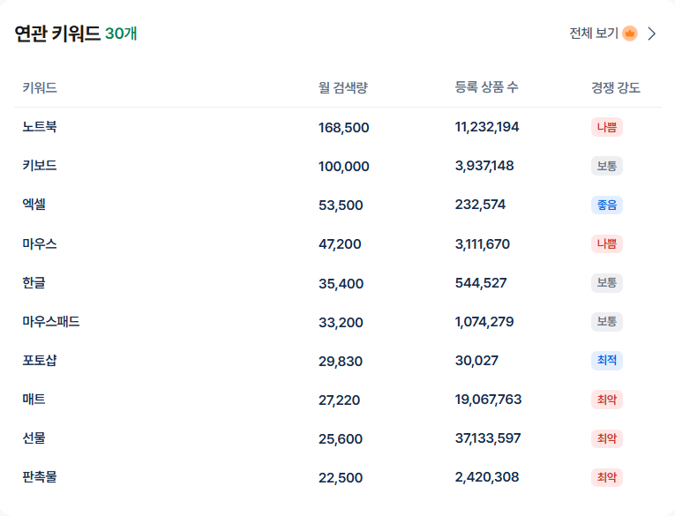 엑셀마우스패드
시장 규모, 성장률은 어떤지+시즌성 제품인지 파악하는 단계!
시즌성이 심한 제품이면 상품등록 타이밍이 중요해지니 참고.
시장 규모+성장률에 따라 대표상품으로 밀고 나갈지, 광고비 투자를 많이 할 지 등 전략을 짤 수 있음
시장규모 | 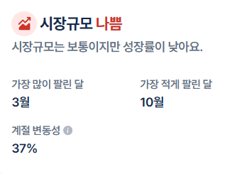 |  | 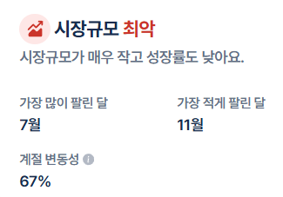
검색량이 떨어지고 있는지, 증가하고 있는지 성장 가능성 파악하기.
몇 월에 검색량이 높은지 파악 후 미리 상품등록+광고 진행하기
시즌성이 너무 강할 경우 비시즌에 주력으로 판매할 다른 상품 빠르게 준비
검색량 추이 | 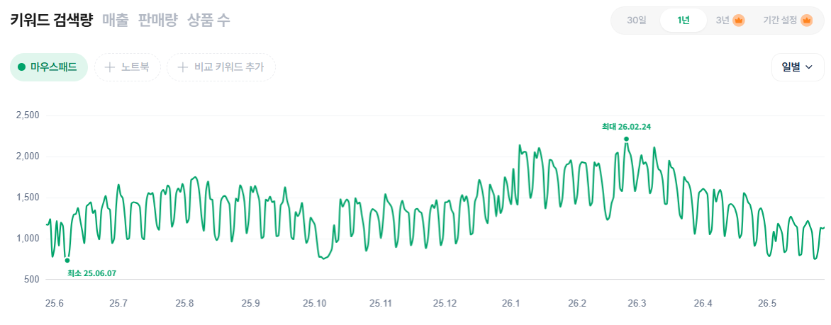 |  | 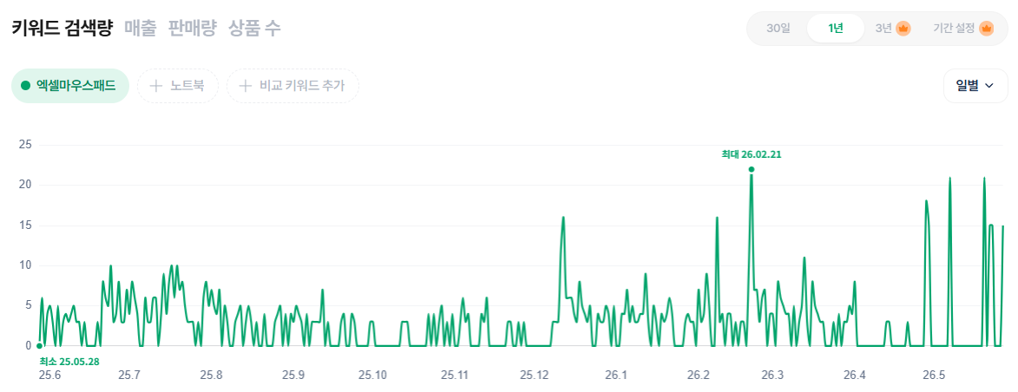
검색량 높은 요일을 파악해두면 추후 네이버 광고 껐다 켜기를 전략적으로 할 수 있고,
블로그 마케팅 진행시 포스팅 요일 정할 때 도움 됨
검색 요일 | 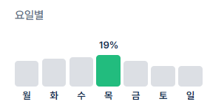 |  | 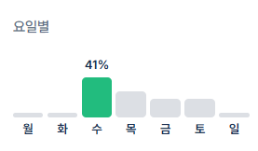
주로 검색하는 사람이 여성인지 남성인지, 연령대는 어떻게 되는지 파악 후 상세페이지 컨셉+내용+방향성을 정하기
타겟 연령,성별 | 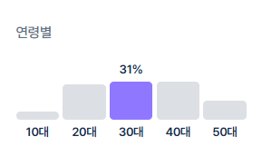 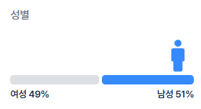 |  | 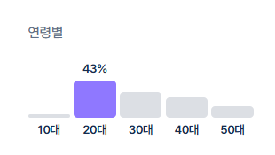 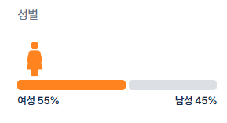
평균 가격이 얼마인 제품들이 판매 수가 높은지 확인 가능
-> 상시 판매가, 행사가 정할 때 참고하면 좋음
TOP 10 상품 평균가 | 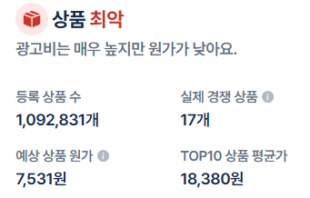 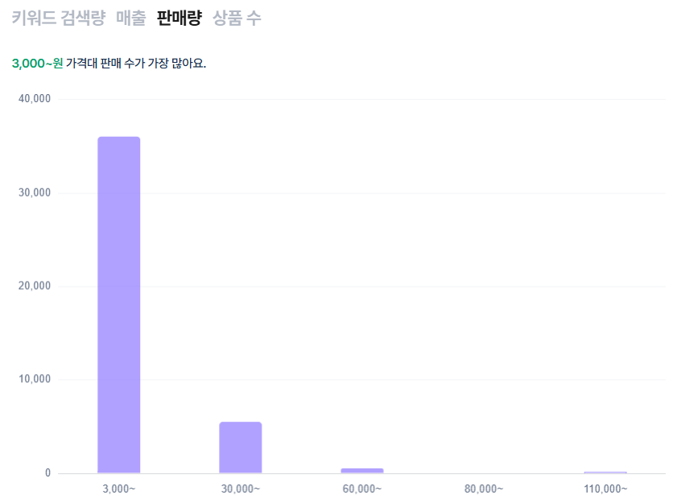

경쟁사분석
2. 경쟁사 분석 + 포지셔닝 짜기 : 경쟁사 분석을 토대로, 우리 제품의 포지셔닝과 USP(유니크 셀링 포인트) 파악하기 (경쟁사와 비교해서 내 제품만의 특장점을 도출해 낼 수 있으면 베스트)
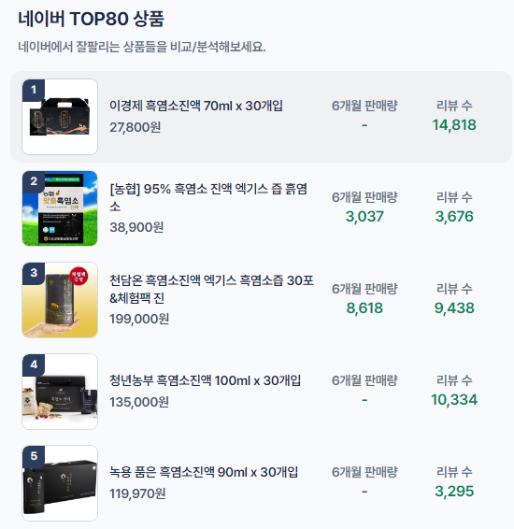
네이버 TOP5 브랜드 파악 후
모두 꼭 들어가보기
상세페이지에 어떤 걸 강조하고 어떤 특징이 있는지
+ 이걸 구매한 고객들은 누구인지, 왜 구매했는지, 뭘 아쉬워하는지, 금액은 어떤지 파악
네이버 TOP 5 브랜드 파악
브랜드명 | 가격 | 판매량 | 리뷰수
너드마켓 | 19,900 | 3,000 | 264
다이소 | 1,000 | 3,000 | 241
센시빌리즘 | 15,000 | 5,000 | 381

타사 상세페이지 중 제일 괜찮은 것들 TOP 5 링크 정리하기
->네이버 스마트스토어 상세페이지도 괜찮지만,
와디즈 상세페이지 찾아보시는 것을 좀 더 추천 드립니다!
(콘텐츠 요소가 아주 다양하고, 셀링 포인트를 잘 잡은 곳이 많아요)
상세페이지 레퍼런스
브랜드 명 적기
브랜드 명 적기 | 링크 삽입
브랜드 명 적기 | 링크 삽입
브랜드 명 적기 | 링크 삽입
브랜드 명 적기 | 링크 삽입

리뷰 분석하기 (네이버, 타사 제품 후기, 카페 등)
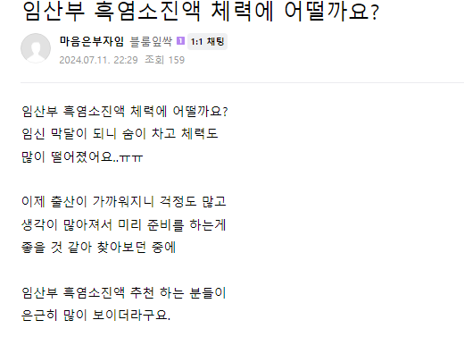

타사 상품 리뷰 보고,
네이버 카페나 블로그에 검색해 본 후
어떤 사람들이 어떤 목적으로 많이 구매하는지,
어떤 부분을 만족하고 어떤 부분을 만족하지 못했는지
궁금해 하는 내용/개선했으면 좋겠는 내용 등 기타 의견이 있는지 파악

우리 제품 |  | 제일 인기 좋은 경쟁사 제품
상세페이지 기본정보
브랜드명/상품명 |  | 브랜드명/상품명
*타겟+어떤 제품인가+어떤 문제를 해결하는가+상품포인트
=우리 제품이 구매한 소비자에게 어떤 혜택/이점을 줄 수 있을까? 를 정할때 꼭 필요한 내용들
브랜드 스토리 |  | 브랜드 스토리
주요타겟 (연령대, 어떤게 고민인사람 등) |  | 주요타겟
어떤 제품인가? |  | 어떤 제품인가?
해당 상품이 고객의 어떤 문제를 해결하는가? |  | 해당 상품이 고객의 어떤 문제를 해결하는가?
상품 포인트 (특장점) -> '타겟', 사람들이 어떤 점 때문에 물건을 구매하고 아쉬워했는지' 내용을 참고해서 밀면 좋을 것 같은 우리 제품 특장점 순서대로 기재 |  | 상품 포인트 (특장점)
-> 상세페이지 콘텐츠 (사진/GIF) 요소 시 참고 하면 좋음
실험or제품의 수치를 보여줄 수 있는 내용 (ex. 인쇄속도 테스트 등) |  | 실험or제품의 수치를 보여줄 수 있는 내용 (ex. 인쇄속도 테스트 등)
상품관련 상세정보 (해당 되는 분만 기재)
성분 |  | 성분
포장세팅 및 방법 |  | 포장세팅 및 방법
인증/특허 서류 |  | 인증/특허 서류
보관방법 |  | 보관방법
주의사항 |  | 주의사항
비고 |  | 비고

👉경쟁사랑 비교했을 때, 우리 제품만의 차별점/특장점은? 👉우리 제품과 달리 기존 타 업체들이 가지고 있는 한계점은? => 해당 점들에 포커싱을 두어 우리 제품의 차별점/특장점 중요한 순서대로 뽑아내기

여기서 나온 내용들이 우리의 핵심 셀링 포인트!
=> 상세페이지 기획할 때 잘 참고

자사 제품 포지셔닝
가격
가격 높고
기능 낮은 포지션
가격, 기능
모두 높은 포지션
우리제품은 타사에 비해 가격대가 높은지 낮은지
기능은 타사에 비해 뛰어난지 안뛰어난지
확인 후 위치 정해보기!
-> 포지셔닝을 명확히 해야 추후 상세페이지 전략을 잘 짤 수 있음
내 브랜드에 해당 되는 위치에 을 위치 시켜 주세요
기능
가격, 기능
모두 낮은 포지션
가격 낮고
기능 높은 포지션

컨셉설정
3. 컨셉 설정 : 일관성 있는 비주얼 톤앤매너를 보여주고, 상세페이지를 처음부터 끝까지 일관성 있는 메시지를 전달하기 위해 필요한 단계 (상세페이지를 모두 읽은 후 기억되는 메시지가 '내 제품 컨셉'에서 설정한 메시지여야 함)

자연친화적인 깔끔하고 차분한 비주얼
시각적인 컨셉
어떤 무드로 보여질지 생각 하는 단계
상세페이지 디자인 레퍼런스 | 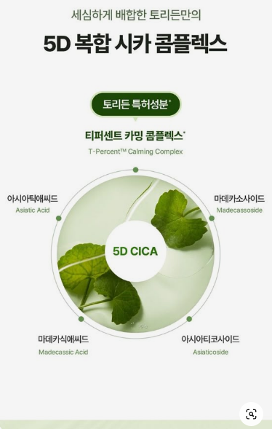 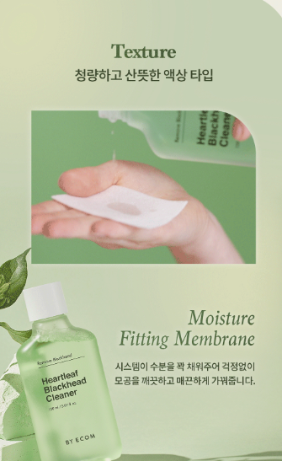 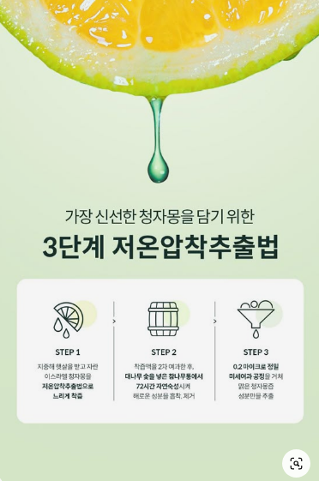
차분한 초록색+밝은 횟빛 나는 화이트그레이
원하는 컬러감
원하는 폰트 느낌 |  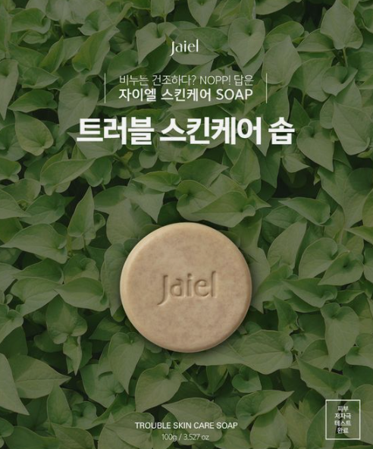 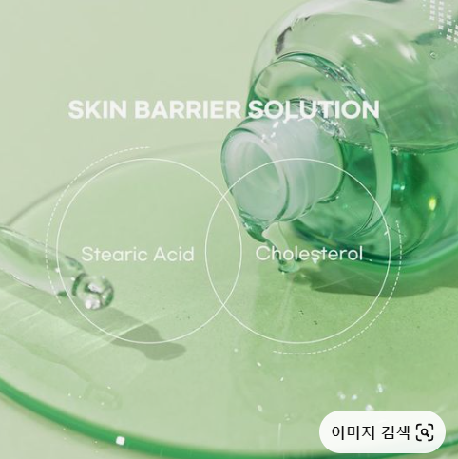 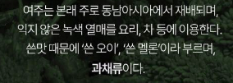
깨끗+선명한 톤
원하는 사진 톤 | 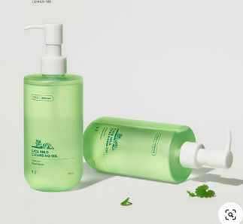 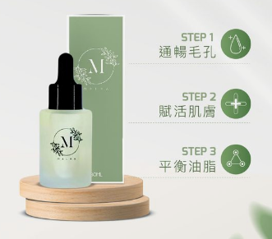 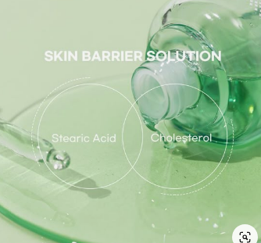

1. 사람들이 느낄 문제점에 대한 해결책 키메세지 작성해보기
2. 이를 토대로 고객이 얻을 수 있는 혜택이 담긴 메시지 작성해보기
3. 내 제품에 별명까지 붙여줄 수 있으면 더 좋음
내 제품 컨셉
상세페이지 다 읽은 고객에게 '어떤 메시지가 남을 것인가?'
키 메시지 | ex. 신을수록 오히려 더 편한 스트레칭 슬리퍼

